Generell anvisning för ifyllnad
Anvisning ifyllnad, allmänna instruktioner
Avtalsleverantörer kan skicka katalog till Västra Götalandsregionen (VGR) via EDI eller Excelmall. Oavsett vilket sätt som väljs gäller de allmänna instruktionerna nedan.
Syfte med korrekt ifyllnad
Det är viktigt att ni som avtalsleverantör tillhandahåller relevant produktinformation så att beställaren vid sökning i VGR e-handelssystem kan hitta rätt produkt utifrån sitt behov.
Tänk på!
Produktinformation anges på svenska.
Artikelnummer som publiceras i katalogen är de som används vid fakturering.
Artikelnummer är unikt för respektive produkt.
Leverantören ska tillhandahålla ny katalog när produktinformation eller avtalsinformation ändras enligt de villkor som står angivet i avtalet med Västra Götalandsregionen.
Katalogen måste vara godkänd av ansvarig upphandlare innan fakturering med nya priser får ske.
I avtalsområden med frekvent utbyte av artiklar skapas en rutin tillsammans med avtalsansvarig för uppdateringar i beställningssystemet.
Först när katalog är godkänd av avtalsansvarig upphandlare kan beställningar läggas till leverantör.
Ordningen för ifyllnadsfälten får inte ändras.
Produkter som utgått och/eller som ersatts ska tas bort ur katalogen.

Exempel produktpresentation
Exempel på produktpresentation från VGR e-handelssystem Visma Proceedo visas nedan. Det finns olika sätt att beskriva förpackningsstorlek. Det är viktigt att artikel beskrivning innehåller information om vad publicerade priset relatera till OCH att ”säljenhet” och ”enheter i pris” matchar priset. Se exempel.
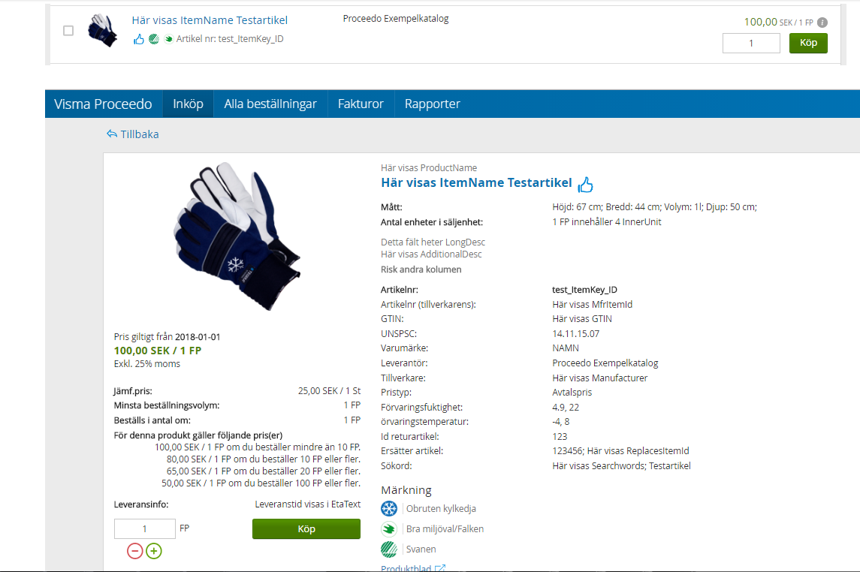

Support
Om du är osäker på ifyllnaden för produkter till VGR e-handelssystem Visma Proceedo, kontakta leverantörssupporten.
Telefon: | 010 - 441 02 00, Val 2
E-mail: | marknadsplatsen.support@vgregion.se

